Hoja1
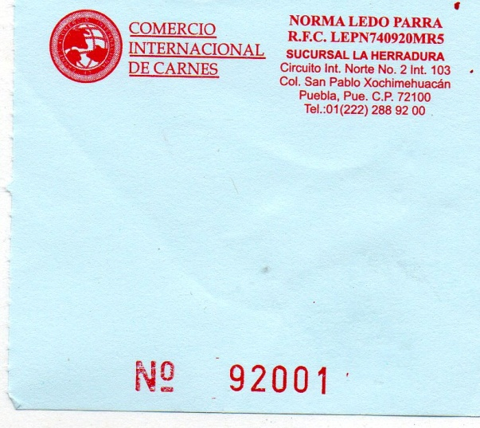

7cm ALTO

 |  | 8cm ANCHO

 | COTIZAR EN BLOCK DE 50 JUEGOS
 | ORIGINAL Y DOS COPIAS DEL MISMO COLOR

 | COTIZAR POR MILLAR
 | COTIZAR POR 5 MILLARES
 | COTIZAR POR 10 MILLARES

